Planilha1
Exemplo 2: Resolver o sistema abaixo pelo método de Gauss

1º | Matriz completa

 |  | A |  | B
 | 1 | 2 | 1 | 3
M | 2 | 1 | -1 | 0
 | 3 | -1 | -1 | -2

2º | Triangulação
passo 1
 | 1 | 2 | 1 | 3
 | 2 | 1 | -1 | 0
 | 3 | -1 | -1 | -2
 | m_21 = a_21/a_11
 | m_21= | 2

 | 1 | 2 | 1 | 3
M | 0 | -3 | -3 | -6
 | 3 | -1 | -1 | -2

 | m_31 = a_31 / a_11
 | m_31 = | 3

 | 1 | 2 | 1 | 3
M | 0 | -3 | -3 | -6
 | 0 | -7 | -4 | -11

passo 2
 | 1 | 2 | 1 | 3
 | 0 | -3 | -3 | -6
 | 0 | -7 | -4 | -11

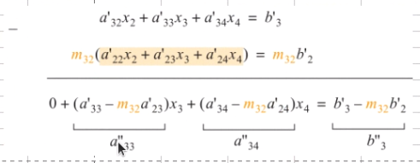
 | m_32 = a'_32/a'_22
 | m_32 = | 2.333

 | 1 | 2 | 1 | 3 | c
M | 0 | -3 | -3 | -6 | b
 | 0 | 0 | 3 | 3 | a

3ª | Retro susbstituição

x3= | 1
x2= | 1
x1= | 0
Verificação |  |  |  | Soma | B
 | 0 | 2 | 1 | 3 | 3
 | 0 | 1 | -1 | 0 | 0
 | 0 | -1 | -1 | -2 | -2

